상품제안서
M6 텀블러 600ml | 상품코드: F18711

 |  |  |  |  |  |  | 02-412-0044 | www.easy1.co.kr
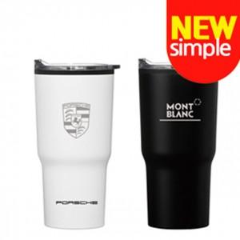 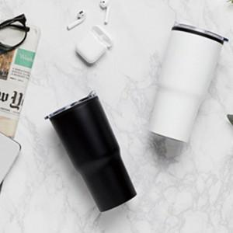 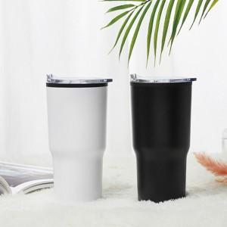

【상세/제작정보】 | <p><span style="font-size: 12pt;"><b>* 배송비- 한박스 25개/ 3500원별도</b></span></p>

【인쇄/포장옵션】 | 실크, 레이저, 풀칼라 / 포장지포장

【공급단가】 | 수량 | 100~ | 300~ | 500~ | 1,000~ | 3,000~
*VAT별도 | 단가 | 4,520원 | 4,300원 | 4,200원 | 4,040원 | 4,000원

【상품 URL】 | http://www.easy1.co.kr/src/goods_detail.php?gdno=18711

